民生委員(児童委員)相談・支援件数
 | 86. 民生委員（児童委員）相談・支援件数（人口１万人当たり）

 | 時点 2020(R2)年度（毎年） |  |  |  |  |  |  | 平 均 値 |  |  |  | 290
 | 単位 件，件 |  |  |  |  |  |  | 標準偏差 |  |  |  | 253
 | 市町村名 | 指標 | 順位 |  | 相談･支援件数 |  | 市町村名 | 指標 | 順位 |  | 相談･支援件数

 | 千葉県 | 220 |  | － |  | 138,418 | 八街市 | 168 |  | 37 |  | 1,128
 | 千葉市 | 286 |  | 20 |  | 28,071 | 印西市 | 112 |  | 48 |  | 1,141
 | 銚子市 | 370 |  | 13 |  | 2,165 | 白井市 | 222 |  | 28 |  | 1,378
 | 市川市 | 109 |  | 49 |  | 5,420 | 富里市 | 187 |  | 32 |  | 935
 | 船橋市 | 206 |  | 30 |  | 13,185 | 南房総市 | 545 |  | 5 |  | 1,960
 | 館山市 | 514 |  | 6 |  | 2,309 | 匝瑳市 | 138 |  | 44 |  | 481
 | 木更津市 | 209 |  | 29 |  | 2,838 | 香取市 | 347 |  | 15 |  | 2,511
 | 松戸市 | 182 |  | 33 |  | 8,988 | 山武市 | 375 |  | 12 |  | 1,833
 | 野田市 | 181 |  | 34 |  | 2,760 | いすみ市 | 456 |  | 9 |  | 1,639
 | 茂原市 | 251 |  | 22 |  | 2,180 | 大網白里市 | 171 |  | 36 |  | 817
 | 成田市 | 235 |  | 25 |  | 3,112 | 酒々井町 | 234 |  | 26 |  | 479
 | 佐倉市 | 365 |  | 14 |  | 6,210 | 栄町 | 315 |  | 17 |  | 631
 | 東金市 | 247 |  | 23 |  | 1,432 | 神崎町 | 463 |  | 8 |  | 267
 | 旭市 | 165 |  | 38 |  | 1,056 | 多古町 | 135 |  | 45 |  | 189
 | 習志野市 | 106 |  | 50 |  | 1,843 | 東庄町 | 64 |  | 53 |  | 84
 | 柏市 | 144 |  | 43 |  | 6,220 | 九十九里町 | 147 |  | 42 |  | 219
 | 勝浦市 | 408 |  | 11 |  | 697 | 芝山町 | 197 |  | 31 |  | 138
 | 市原市 | 165 |  | 38 |  | 4,456 | 横芝光町 | 232 |  | 27 |  | 520
 | 流山市 | 491 |  | 7 |  | 9,660 | 一宮町 | 299 |  | 19 |  | 350
 | 八千代市 | 177 |  | 35 |  | 3,503 | 睦沢町 | 129 |  | 46 |  | 88
 | 我孫子市 | 152 |  | 40 |  | 1,993 | 長生村 | 238 |  | 24 |  | 327
 | 鴨川市 | 564 |  | 4 |  | 1,795 | 白子町 | 61 |  | 54 |  | 63
 | 鎌ケ谷市 | 78 |  | 52 |  | 859 | 長柄町 | 629 |  | 3 |  | 425
 | 君津市 | 305 |  | 18 |  | 2,503 | 長南町 | 434 |  | 10 |  | 324
 | 富津市 | 338 |  | 16 |  | 1,445 | 大多喜町 | 280 |  | 21 |  | 250
 | 浦安市 | 93 |  | 51 |  | 1,594 | 御宿町 | 706 |  | 2 |  | 485
 | 四街道市 | 148 |  | 41 |  | 1,372 | 鋸南町 | 1,775 |  | 1 |  | 1,279
 | 袖ケ浦市 | 128 |  | 47 |  | 811

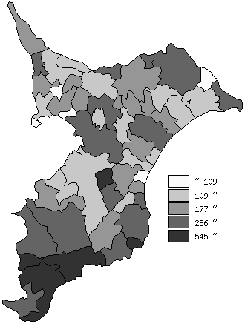
 | 千葉県の推移
 | 相談･支援件数（右軸） | 指標
平成28年度 | 197517 | 317
平成29年度 | 186890 | 299
平成30年度 | 185819 | 297
令和元年度 | 173585 | 277
令和2年度 | 138418 | 220

《備 考》 ・資料出所 健康福祉指導課 ・算出方法 相談・支援件数÷常住人口（R2.4.1）

